Hoja 1
Nombre del proyecto: Cajero Automatico |  | ID Caso de Prueba: 001 |  | Nombre del proyecto: Cajero Automatico |  | ID Caso de Prueba: ID Caso de Prueba: 03

Ambiente de Pruebas: Cajero automatico |  | ID Historia de usuario: 01 |  | Ambiente de Pruebas: Web |  | ID Historia de usuario: HU-003

Autor Caso de Prueba: Jorge Alfaro Castro |  |  |  | Autor Caso de Prueba: Vicente Zurita

Proposito: Testear el control de acceso al sistema cajero automatico |  |  |  | Proposito: Que el cliente pueda ingresar dinero en efectivo al Cajero Automatico, para que posteriormente se agregue este a su cuenta.

 |  |  |  | Pre-Condiciones: El usuario debe haberse autenticado previamente.

Descripcion de las Acciones y/o condiciones para las Pruebas |  |  |  | Descripcion de las Acciones y/o condiciones para las Pruebas

# | Acciones | Salida esperada | Salida Obtenida | # | Acciones | Salida esperada | Salida Obtenida
1 | Ingresar tarjeta | Se depliega interfaz de ingreso de clave | La inetrfaz del cajero no responde | 1 | Presionar el boton de ingresar dinero. | Se abre el compartimento para ingresar billetes. | El compartimento se abrio.

2 | Ingresar clave | Se despliega la interfaz de menu de opciones primaria | La inetrfaz del cajero no responde | 2 | Ingresar dinero al cajero. | El cajero recibe los billetes. | El cajero recibio los billetes.

3 | Apretar boton sin ingresar clave | Se despiega un mensaje de error | La inetrfaz del cajero no responde | 3 | Presionar el boton aceptar. | El cajero cuenta los billetes recibidos. | El cajero conto con exactitud los billetes recibidos.

4 |  |  |  | 4 | Volver al menu principal o salir. | Se otorga la opcion de continuar operaciones o salir de la sesion. | La pantalla mostro las 2 opciones

Resultados Obtenidos |  |  |  | Resultados Obtenidos
Resultado: Rechazado |  |  |  | Resultado:Aprobado
Seguimiento: No aplica |  | Severidad: Grave |  | Seguimiento: No Aplica |  | Severidad: No Aplica
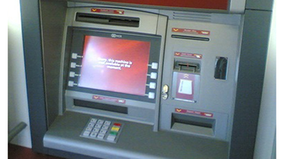 Evidencia: |  |  |  | 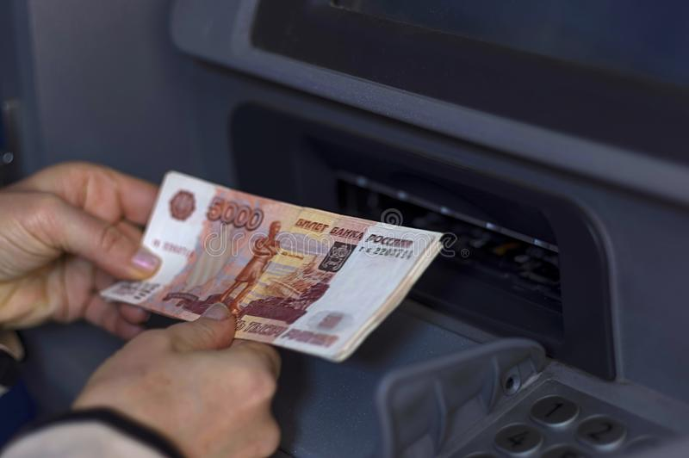 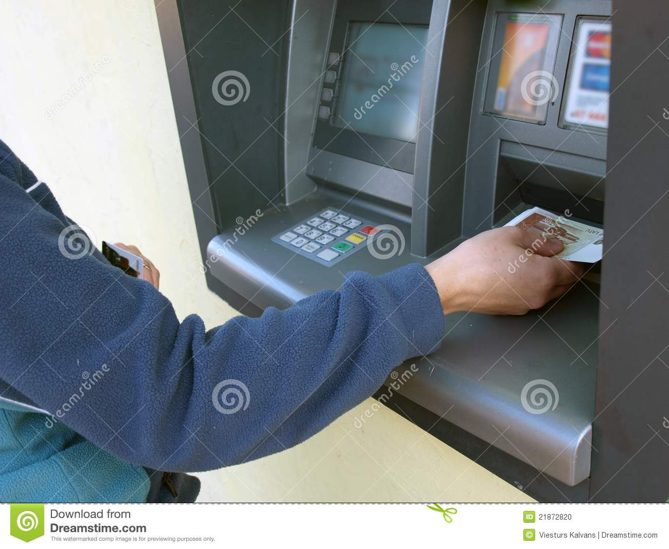 Evidencia:

 |  |  |  | Matias Fuentealba
Nombre del proyecto: Cajero Automatico |  | ID Caso de Prueba: 005 |  | Nombre del proyecto: Cajero Automatico |  | ID Caso de Prueba: CP-004

Ambiente de Pruebas: Web |  | ID Historia de usuario:005 |  | Ambiente de Pruebas: Web |  | ID Historia de usuario: HU-004

Autor Caso de Prueba: |  | Nicolás Salgado |  | Autor Caso de Prueba: Matias Fuentealba

Proposito: Transferencias |  |  |  | Proposito:

Realizar transferencias de manera exitosa |  |  |  | Verificar que el sistema de banco pueda comprobar que el cliente tenga saldo y que tambien el saldo del cliente sea suficiente para poder retirar el monto deseado.

Descripcion de las Acciones y/o condiciones para las Pruebas |  |  |  | Descripcion de las Acciones y/o condiciones para las Pruebas

# | Acciones | Salida esperada | Salida Obtenida | # | Acciones | Salida esperada | Salida Obtenida
1 | Ingreso al sitio web del banco | De despliega el home del banco | Ingresar a la sección de transferencias | 1 | Ingresar monto a retirar superior al saldo del cliente. | El cajero indica el error e indica que falta saldo. | El cajero indica error y que el monto no es suficiente.

2 | Ingresar datos del destinatario | El banco permite el destinatario | Se logra realizar con exito la transferencia | 2 | Ingresar monto a retirar menor al saldo del cliente. | El cajero entrega el dinero y descuenta el monto a retirar. | El cajero entrega el dinero al cliente.

3 | Automaticamente se envia un correo de comprobación | El correo es enviado a ambos participantes de la transferencia | Ambos aceptan la transferencia sin errores | 3 | Ingresar monto a retirar menor al cobro por transferencia. | El cajero indica que el monto debe ser mayor a 400 pesos. | El cajero retira el monto y indica el error.

4 |  |  |  | 4 | Ingresar monto a retirar igual al saldo del cliente. | El cajero indica error y que existe un cobro de 300 pesos . | El cajero retira el monto y no realiza el cobro de 300 pesos.

Resultados Obtenidos |  |  |  | Resultados Obtenidos
Resultado: Correcto |  |  |  | Resultado: Fallido
Seguimiento: No Aplica |  | Severidad: Basico |  | Seguimiento: No Aplica |  | Severidad: No Aplica
 |  |  |  | 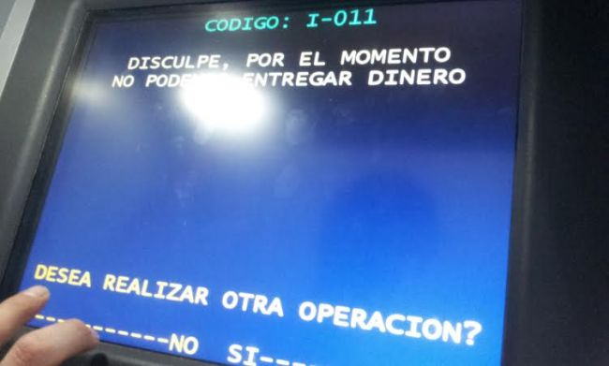 Evidencia:

Matias Luarte
Nombre del proyecto: Cajero Automatico |  | ID Caso de Prueba: CP - 002

Ambiente de Pruebas: cajero automatico |  | ID Historia de usuario: HU - 002

Autor Caso de Prueba: Matias Luarte Dornemann

Proposito: Probar que el sistema sea capaz de hacer cambio de claves

Descripcion de las Acciones y/o condiciones para las Pruebas

# | Acciones | Salida esperada | Salida Obtenida
1 | Ingreso de tarjeta bancaria | Menú desplegable opciones del sistema | Ingrese clave actual

2 | Cambio de clave | se despliegla interfaz menu cambio de clave | Autentificacion de usuario

3 | Claves no iguales | Error las claves no coinciden | La clave se guardo erroneamente

4 | Probar clave nueva | Ingreso al sistema | Clave invalida

Resultados Obtenidos
Resultado: Aprobado
Seguimiento: No aplica |  | Severidad: Basico
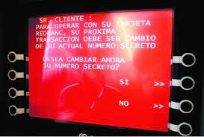 Evidencia:

